Imagen
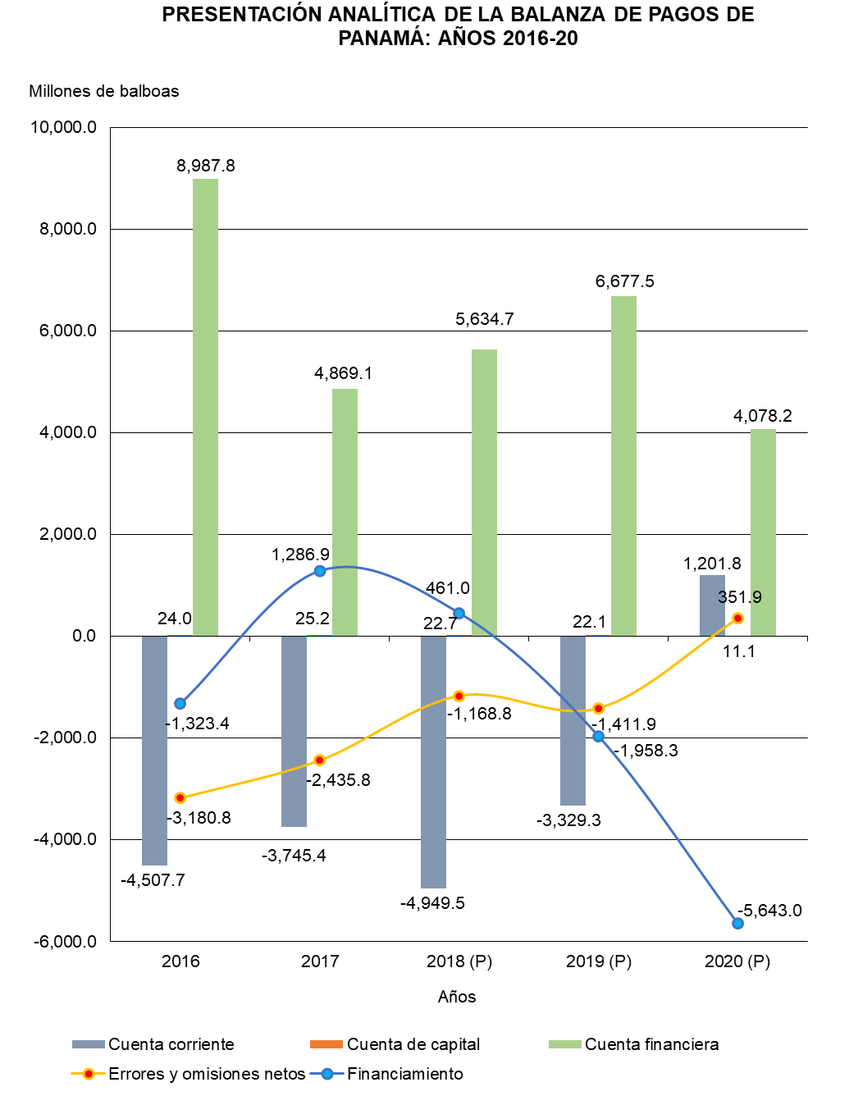

Gráfica Presentación Analíti BN
PRESENTACIÓN ANALÍTICA DE LA BALANZA DE PAGOS DE PANAMÁ: AÑOS 2016-20
 | Cuenta corriente | Cuenta de capital | Cuenta financiera | Errores y omisiones netos | Financiamiento
2016 | -4,507.7 | 24.0 | 8,987.8 | -3,180.8 | -1,323.4
2017 | -3,745.4 | 25.2 | 4,869.1 | -2,435.8 | 1,286.9
2018 (P) | -4,949.5 | 22.7 | 5,634.7 | -1,168.8 | 461.0
2019 (P) | -3,329.3 | 22.1 | 6,677.5 | -1,411.9 | -1,958.3
2020 (P) | 1,201.8 | 11.1 | 4,078.2 | 351.9 | -5,643.0

Gráfica Presentación Analítica
PRESENTACIÓN ANALÍTICA DE LA BALANZA DE PAGOS DE PANAMÁ: AÑOS 2016-20
 | Cuenta corriente | Cuenta de capital | Cuenta financiera | Errores y omisiones netos | Financiamiento
2016 | -4,507.7 | 24.0 | 8,987.8 | -3,180.8 | -1,323.4
2017 | -3,745.4 | 25.2 | 4,869.1 | -2,435.8 | 1,286.9
2018 (P) | -4,949.5 | 22.7 | 5,634.7 | -1,168.8 | 461.0
2019 (P) | -3,329.3 | 22.1 | 6,677.5 | -1,411.9 | -1,958.3
2020 (P) | 1,201.8 | 11.1 | 4,078.2 | 351.9 | -5,643.0

